Graphique 3.2
Part des successions soumises à l’impôt sur les successions, sélection de pays
2019 ou dernière année disponible

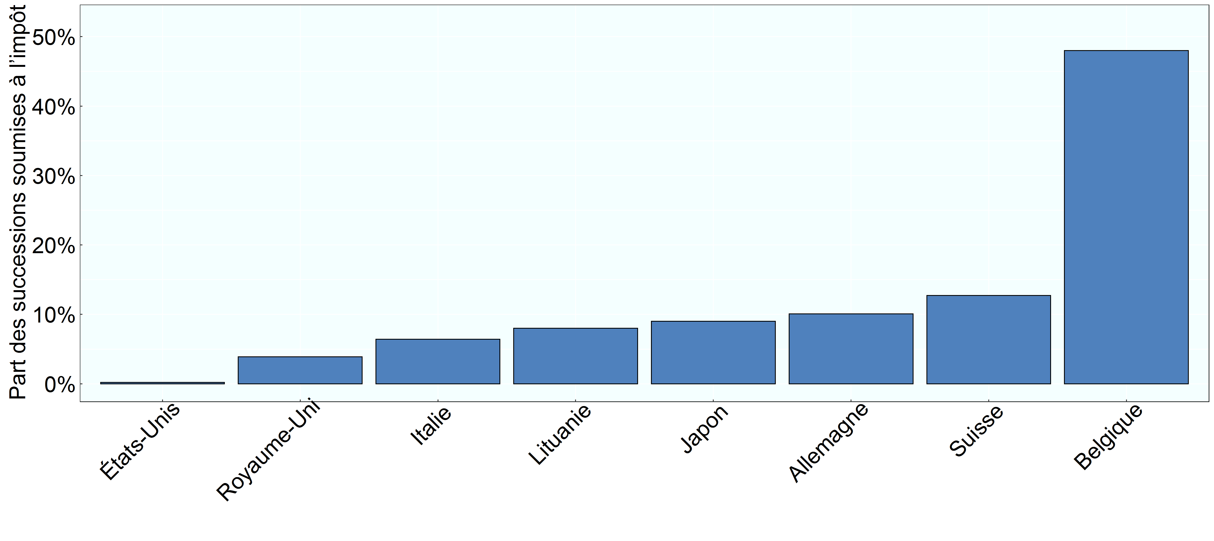

Note: Les résultats sont présentés pour les pays pour lesquels des données sont disponibles. Les données relatives à la Belgique se rapportent à la région de Bruxelles-Capitale. Celles relatives à la Suisse se rapportent au canton de Zurich.
Source: Questionnaire de l’OCDE sur les impôts sur les successions et les donations (2020).

Row Number | Pays | Annee | Valeur
1 | Belgique | 2018 | 0.4800
2 | Allemagne | 2019 | 0.1008
3 | Italie | 2016 | 0.0641
4 | Japon | 2018 | 0.0900
5 | Lituanie | 2019 | 0.0800
6 | Suisse | 2019 | 0.1273
7 | Royaume-Uni | 2017 | 0.0390
8 | États-Unis | 2017 | 0.0019

